상품제안서
커스텀 키캡 아크릴 키링 세트 | 상품코드: S47726

 |  |  |  |  |  |  | 02-713-8555 | www.synergygift.co.kr
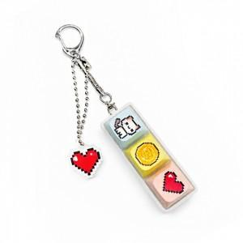 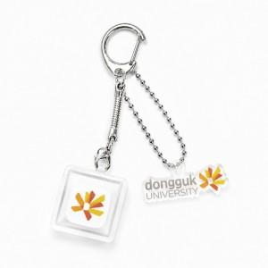 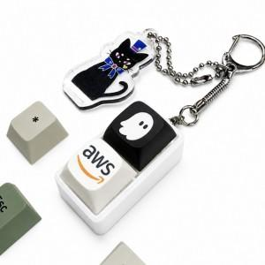

【상세/제작정보】 | 커스텀 키캡 & 아크릴 키링이 결합된 세트상품

【인쇄/포장옵션】 | [키캡] 컬러전사, [키링] 컬러단면, [키링] 컬러양면 / OPP(비닐)

【공급단가】 | 수량 | 100~ | 500~ | 1,000~ | 3,000~ | 5,000~
*VAT별도 | 1구 세트 | 3,900원 | 3,680원 | 3,480원 | 3,390원 | 3,300원
 | 2구 세트 | 5,330원 | 5,080원 | 4,800원 | 4,680원 | 4,560원
 | 3구 세트 | 6,630원 | 6,350원 | 6,000원 | 5,850원 | 5,700원
 | 4구 세트 | 7,930원 | 7,620원 | 7,200원 | 7,020원 | 6,840원

【상품 URL】 | https://www.synergygift.co.kr:443/src/goods_detail.php?gdno=47726

